Sheet1
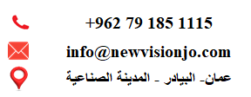

نوع المستند | رقم الفاتورة | المبلغ | تاريخ التسجيل

